关系图
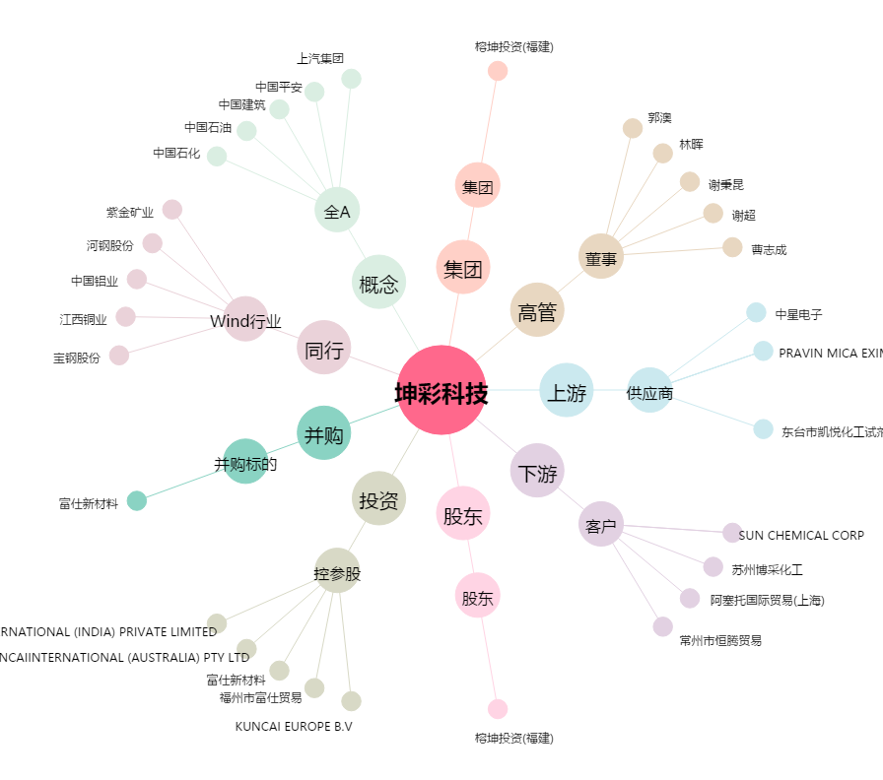
坤彩科技[603826.SH] - 关系概览图

